统计表
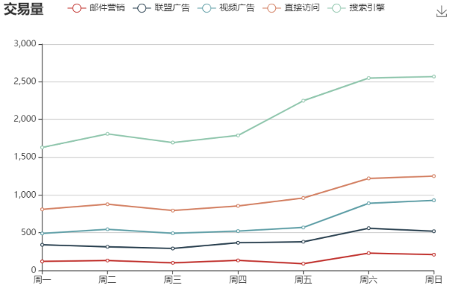
交易系统 | 交易时间 | 总交易量
互联前置 | 2020-04-08 08:00:00 | 385
互联前置 | 2020-04-08 09:00:00 | 388
互联前置 | 2020-04-08 14:00:00 | 295
客户信息 | 2020-04-08 15:00:00 | 433
客户信息 | 2020-04-08 16:00:00 | 170
互联前置 | 2020-04-09 12:00:00 | 384
互联前置 | 2020-04-09 14:00:00 | 391
客户信息 | 2020-04-09 16:00:00 | 373
互联前置 | 2020-04-09 17:00:00 | 383
客户信息 | 2020-04-09 17:00:00 | 364
客户信息 | 2020-04-10 12:00:00 | 171
客户信息 | 2020-04-10 14:00:00 | 668
客户信息 | 2020-04-10 15:00:00 | 545
社保医疗 | 2020-04-15 14:00:00 | 3032
社保医疗 | 2020-04-20 14:00:00 | 3077
社保医疗 | 2020-04-20 15:00:00 | 3045

